Hoja1
Presupuesto Próximo Año

Ingresos | Totales | Gastos | Totales | El administrador de escenarios nos permite configurar un conjunto de escenarios posibles, los que sea que queramos, al modificar de multiples formas los valores de rangos de celdas para evaluar qué tanto se afecta una variable a partir de cambios en otras; donde, todas las variables en su conjunto, se relacionan entre sí. Generalmente estas variables son de tipo comercial y/o financiero y, en contexto, se buscan evaluar diferentes escenarios economicos, tanto malos como buenos, para el Ahorro Anual; esto, al variar en multiples formas los valores tanto para el rango de Ingresos como para el rango de Gastos.
Sueldo | $2,000.00 | Casa | $1,000.00
Ingreso Renta | $500.00 | Coche | $800.00
Venta Electrónicos | $200.00 | Seguros | $200.00
Venta Muebles | $500.00 | Escuela | $200.00
Ingreso Intereses | $100.00 | Otros | $100.00

Total Ingresos: | $3,300.00 | Total Gastos | $2,300.00 | El recurso Administrador de escenarios se encuentra en la pestaña Datos, posteriormente hace click en Análisis Y si para finalmente navegar a la casilla Admin. Escenarios. Revisaremos en un caso puntual y práctico el recurso. Tal así:

Ahorro Anual: | $1,000.00
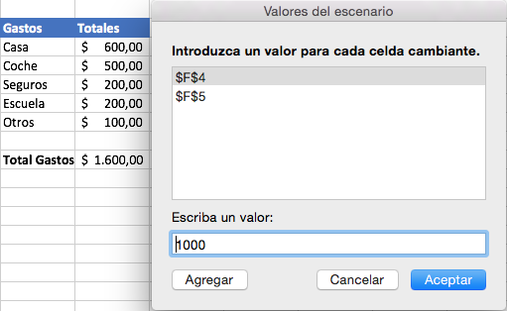
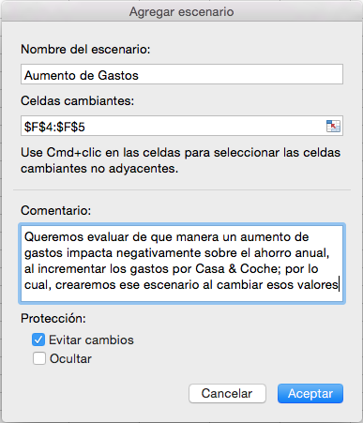

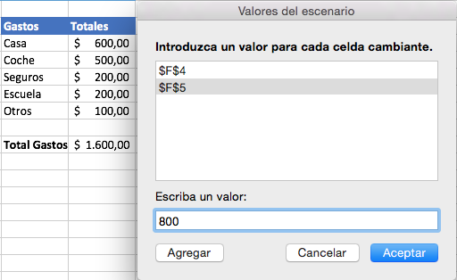

 |  |  |  | Usted podrá modificar, eliminar y mostrar todo escenario que decida crear y, en efecto, puede agregar cuantos escenarios desee.

